위치 상세
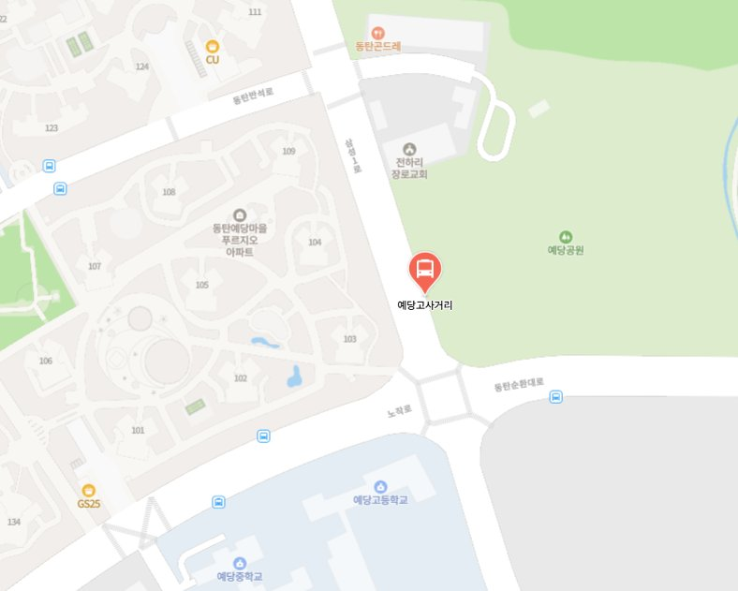
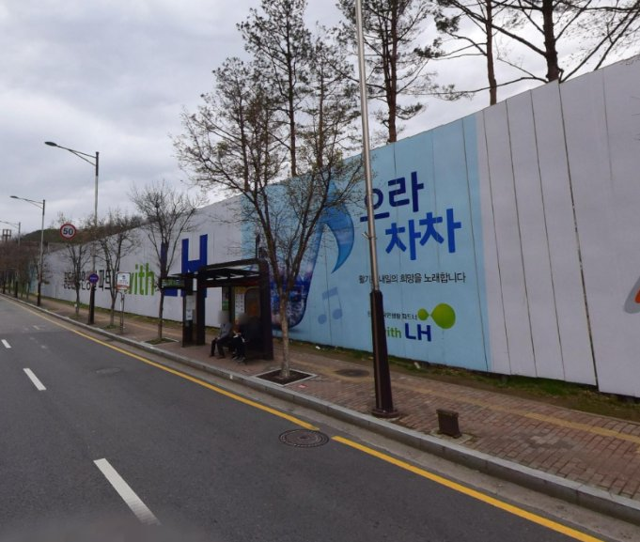
🚌 판교셔틀
판교역 1번 출구 북문광장 버스정류장
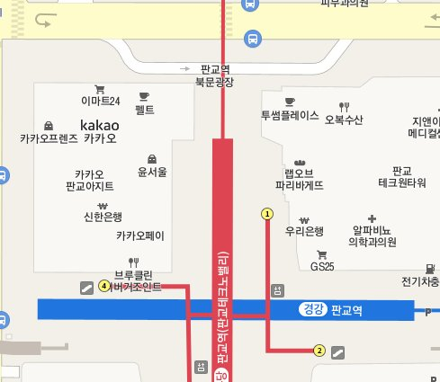
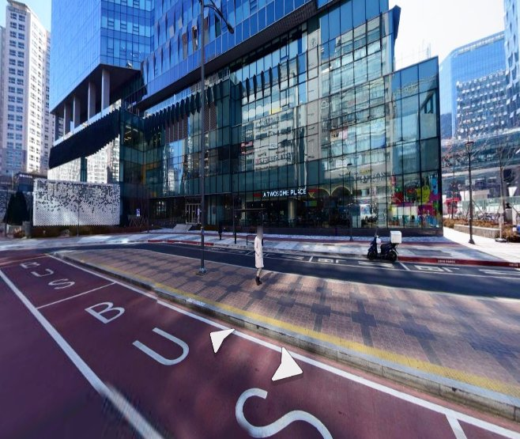

삼평교 버스정류장
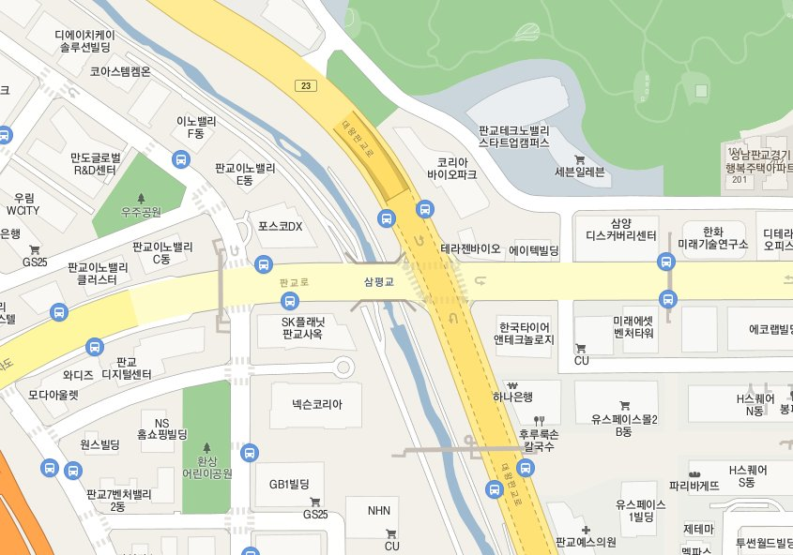
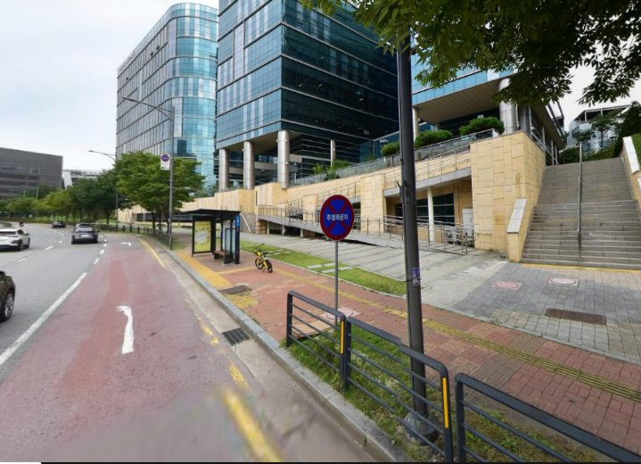

 | 출근

 | 퇴근

🚌 야탑셔틀
야탑역 우리은행 앞
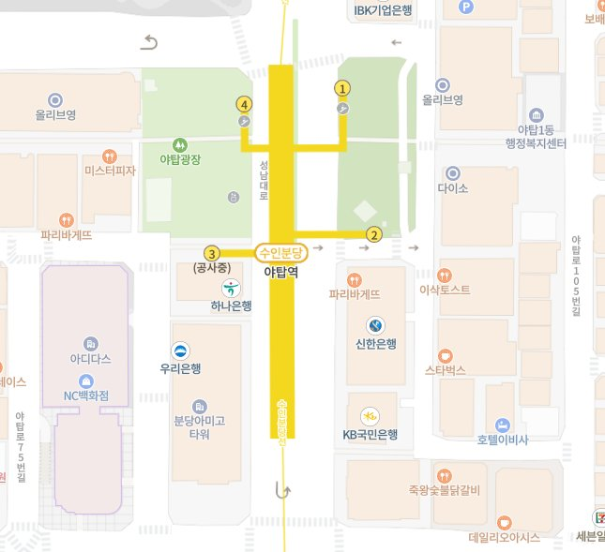
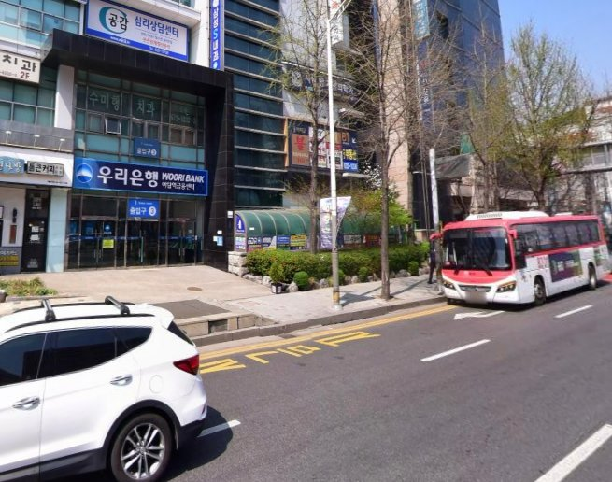

🚌 잠실노선
군자역 5번 출구 (무척나은병원 앞)
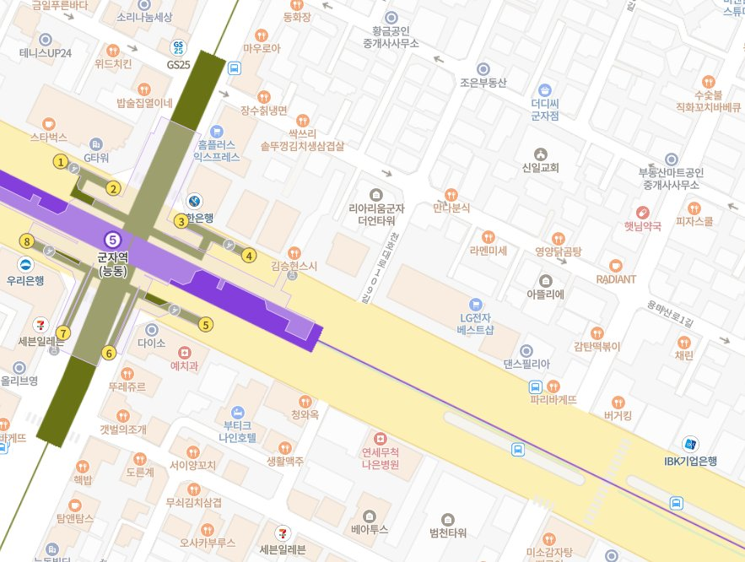
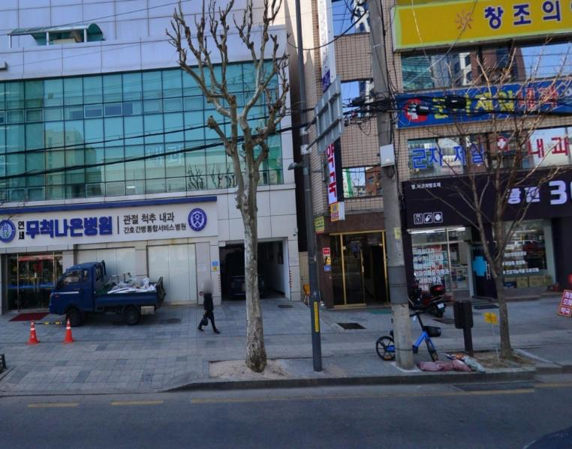

잠실역 중앙차선 버스정류장 (슈어지란, 텔레칩스 버스)
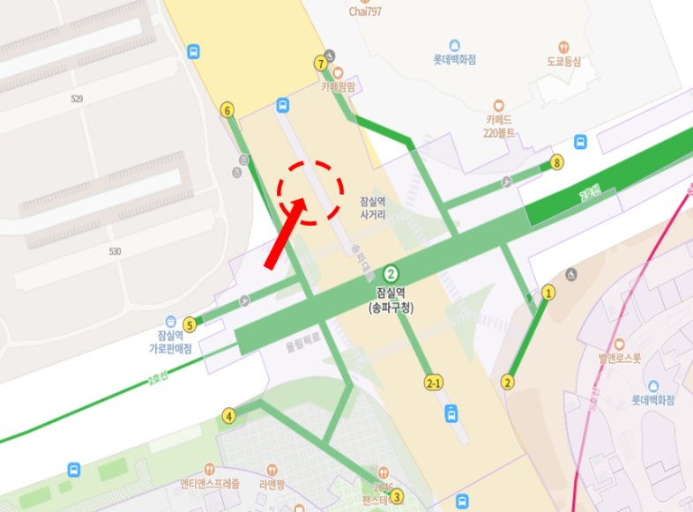
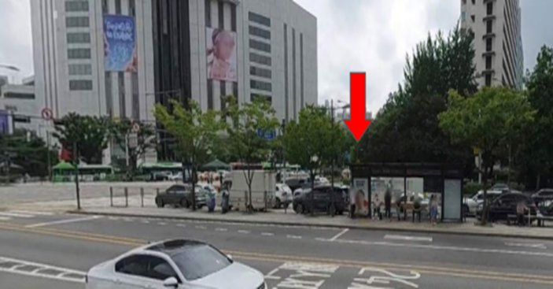

가락시장역 버스정류장 (슈어, 지란 버스), 텔레칩스 가락시장 정류소는 다르니 주의
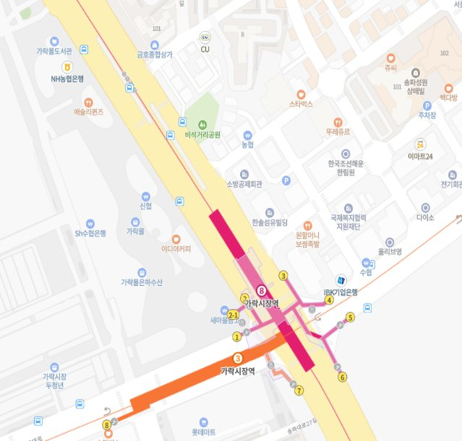
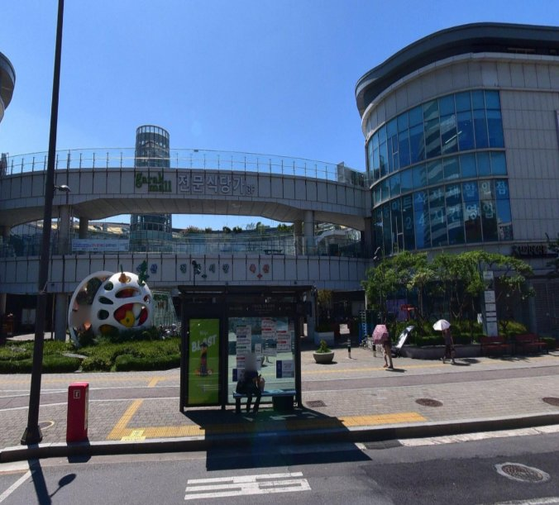

건대역 롯데백화점 택시정류장 (텔레칩스 버스)
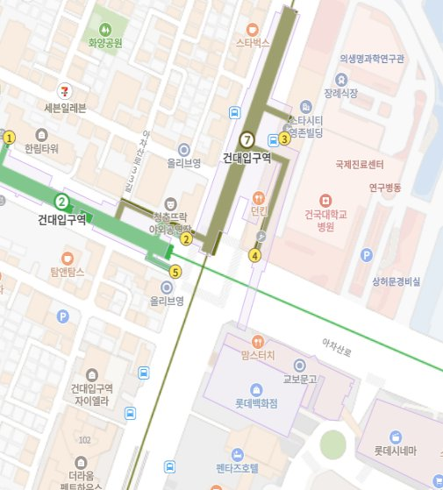
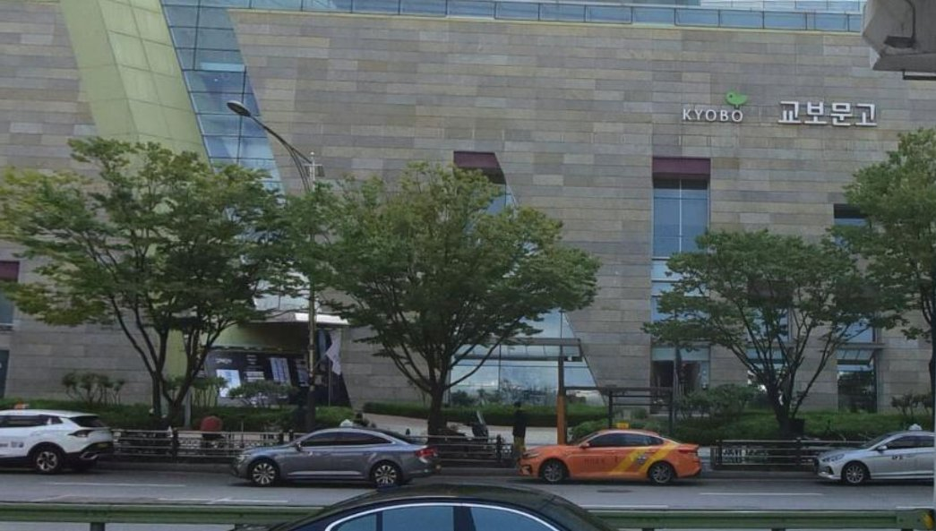

석촌역 버스중앙차선 정류장 (텔레칩스 버스)
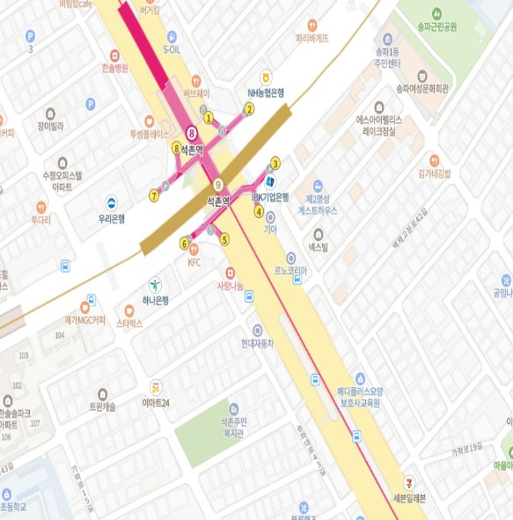
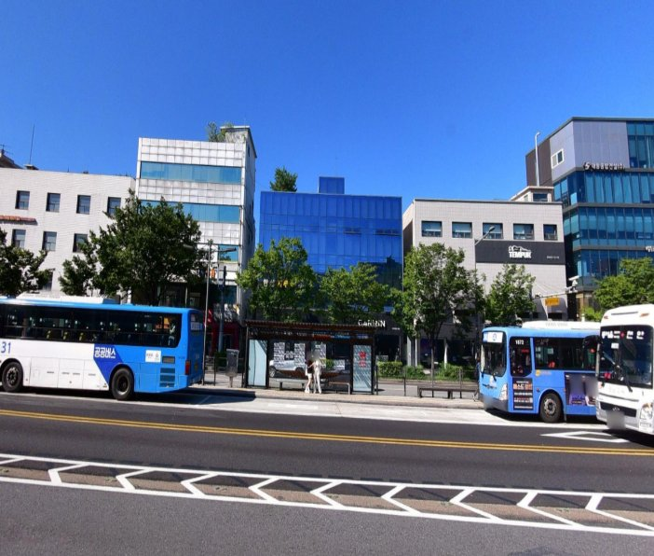

송파역 버스중앙차선 정류장 (텔레칩스 버스)
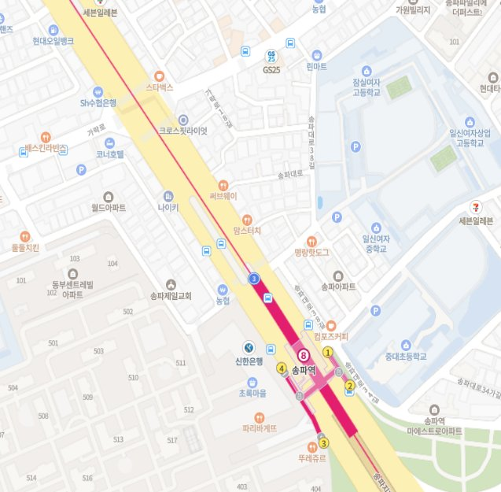
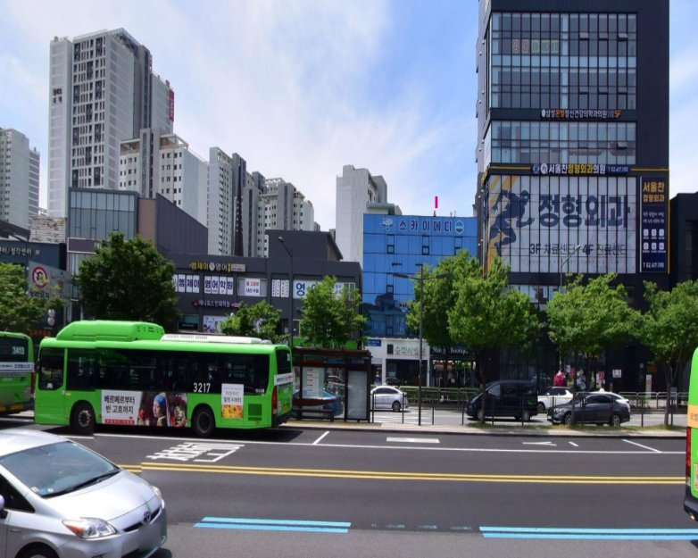

가락시장역 버스중앙차선 정류장 (텔레칩스 버스)
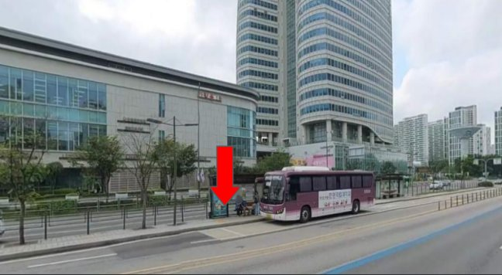

문정역 버스중앙차선 정류장 (텔레칩스 버스)
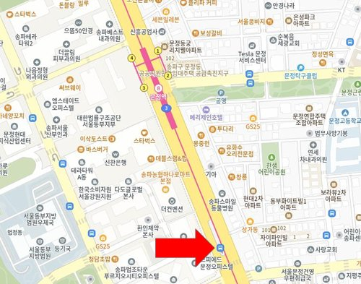

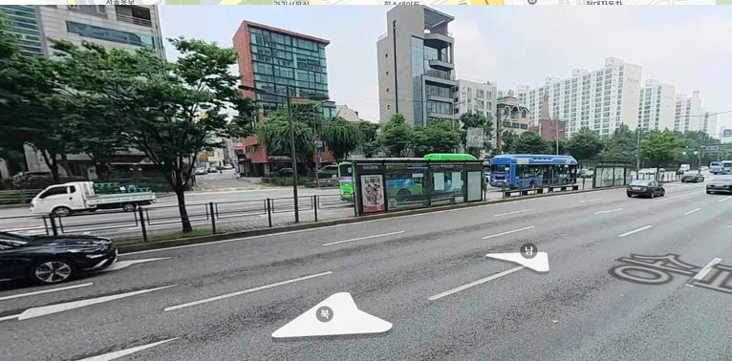

장지역 버스중앙차선 정류장 (텔레칩스 버스)
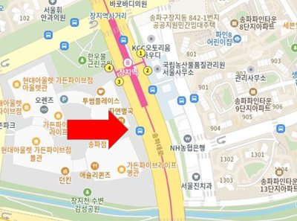
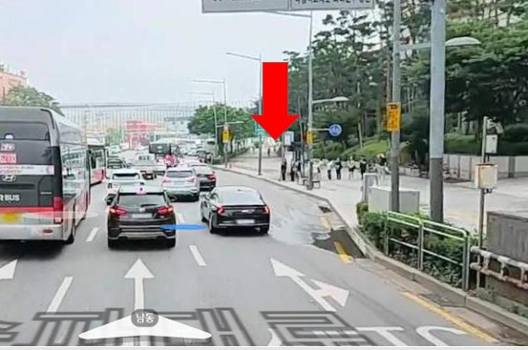

복정역 임마누엘 교회 앞 버스정류장 (텔레칩스 버스)
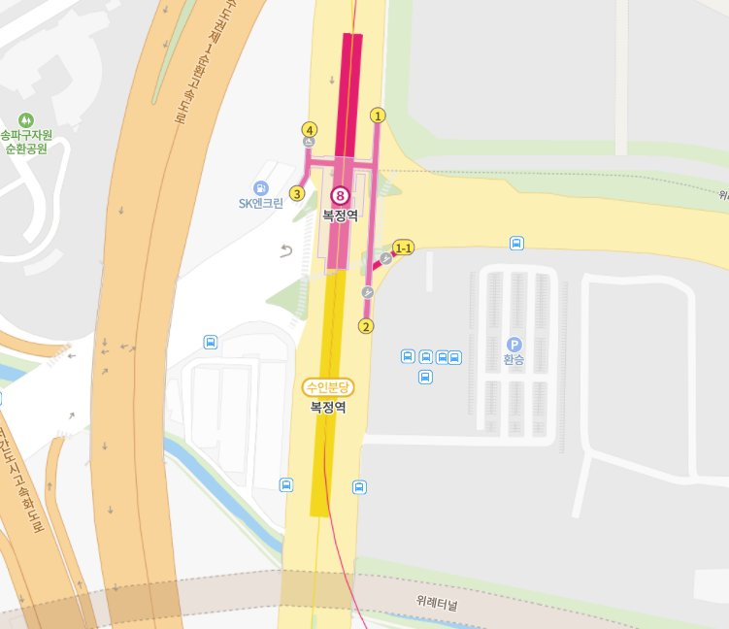
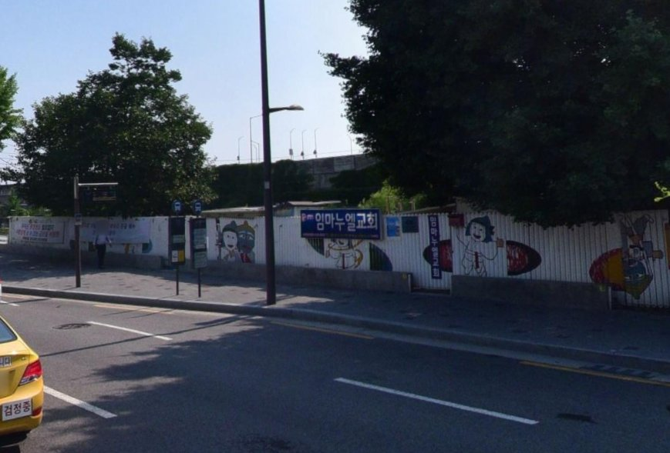

모란역 삼성디지털프라자 앞 (텔레칩스 버스)
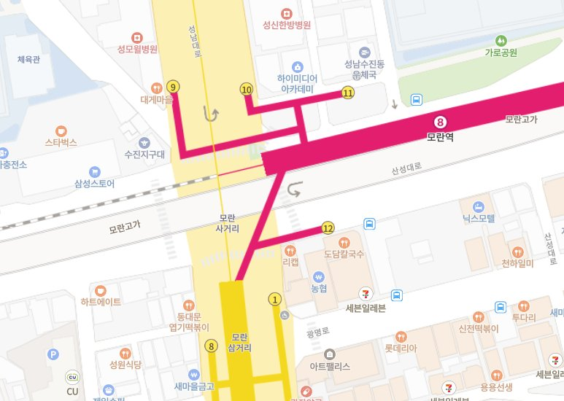
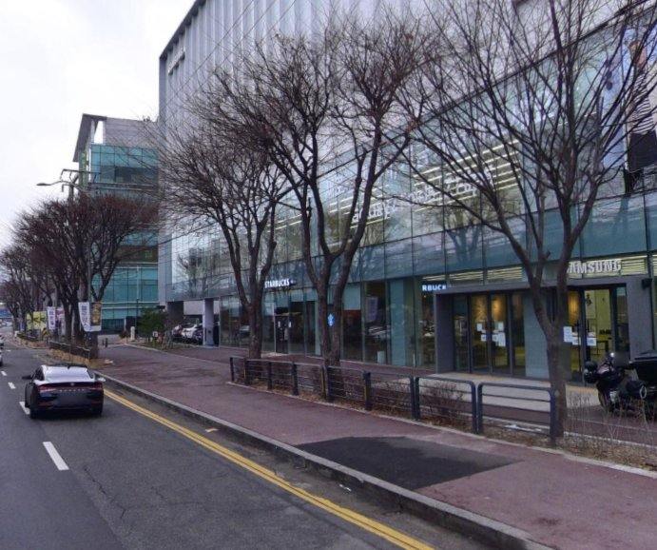

🚌 신도림노선
신도림역 테크노마트 앞
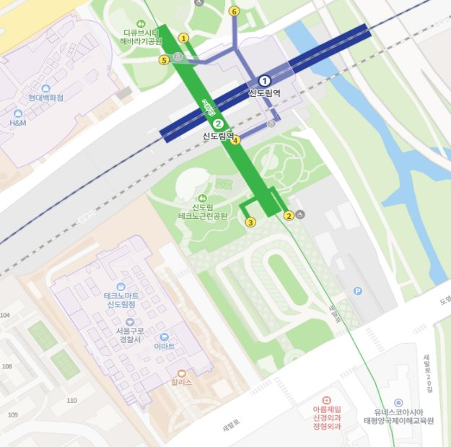
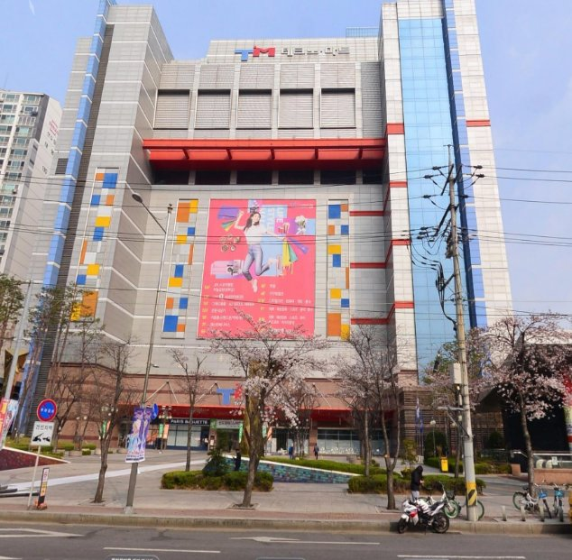

대림역 공항버스 정류장 앞
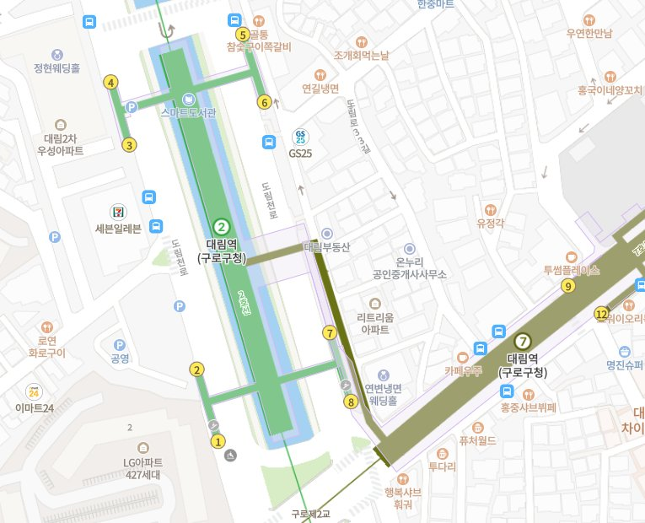
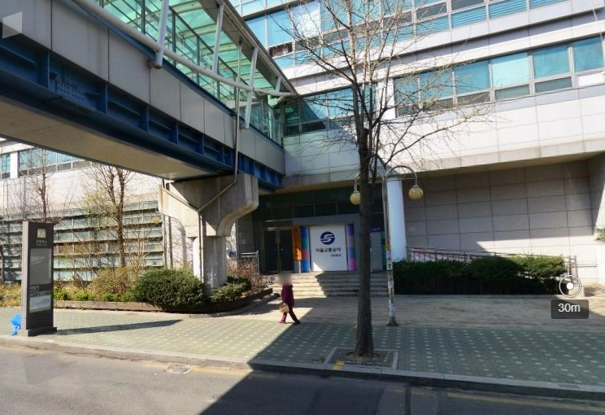

사당역 네스코N타워 앞 택시정류장 (6번출구 부근)
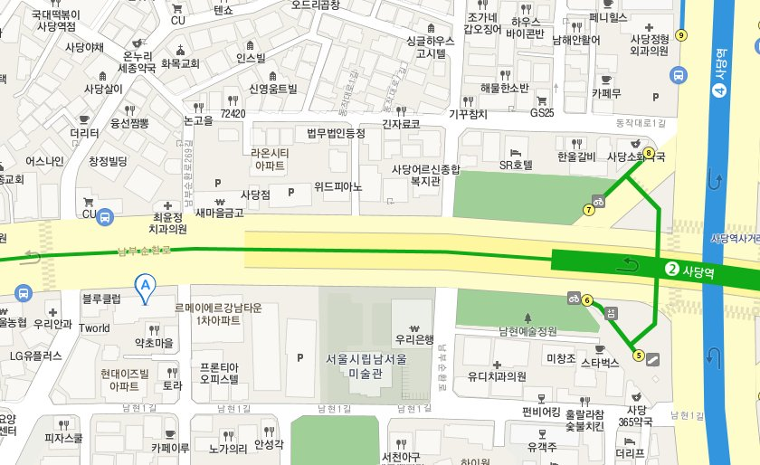
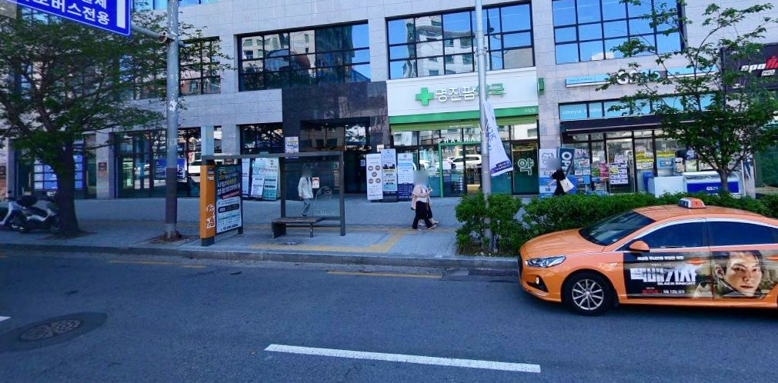

🚌 강남노선
양재역 2번출구 앞 7:40 (클레무브 버스), 텔레칩스,교촌 양재역 정류소는 다르니 주의
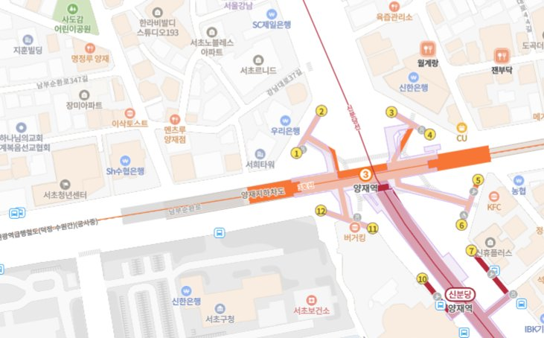
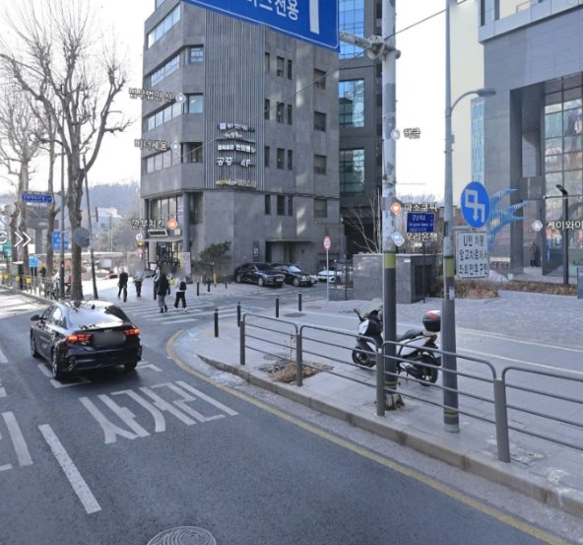

논현역 4번 출구 앞 8:00 (텔레칩스 버스)
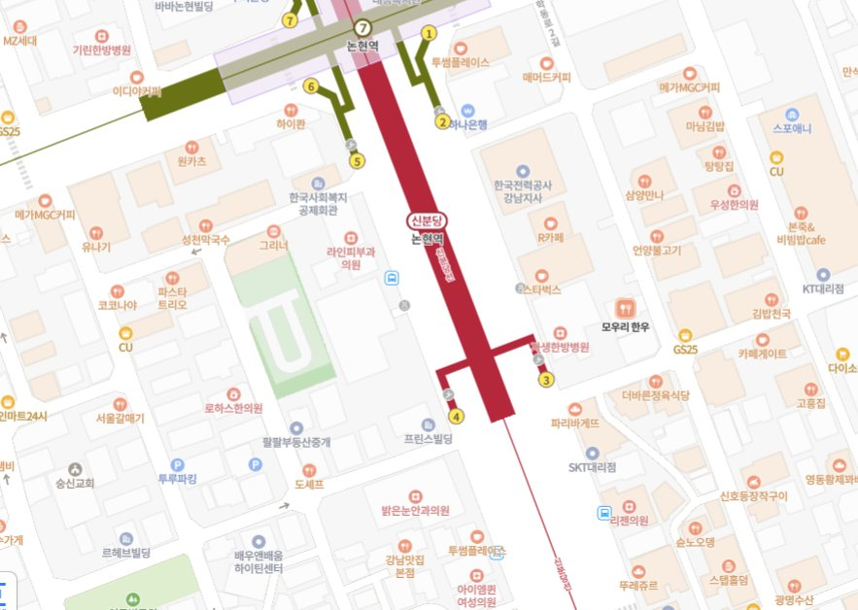
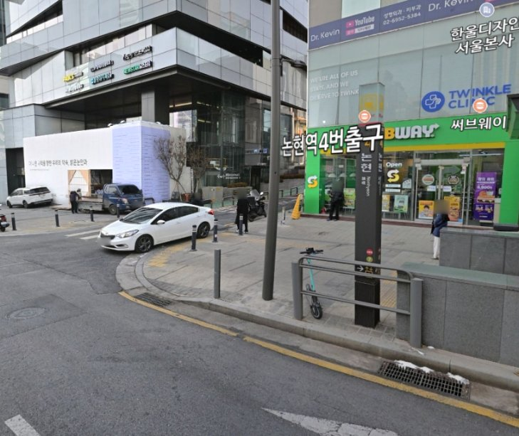

신논현역 7번출구 신분당선 강남역 방면 버스중앙차선 정류장 8:02 (텔레칩스 버스)
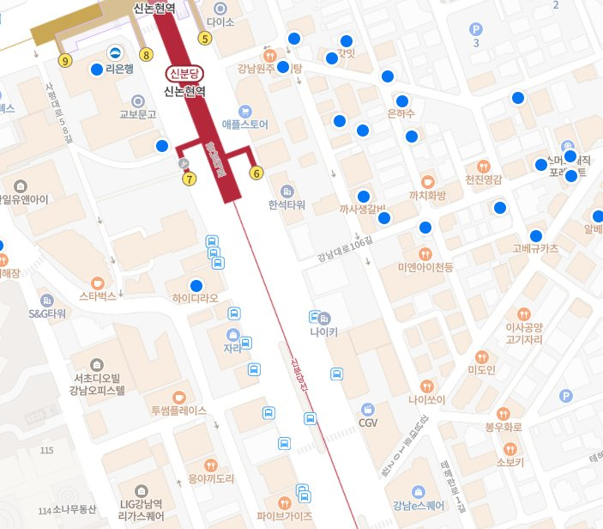
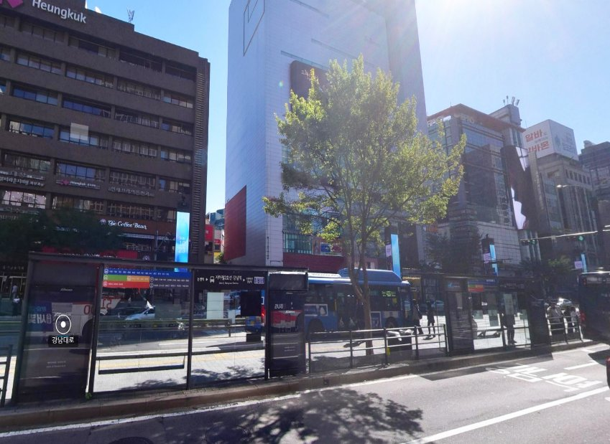

강남역 5,6번 출구 사이 신분당선 양재역 방면 버스중앙차선 정류장 8:03 (텔레칩스 버스), 교촌버스 강남역 정류소는 다르니 주의
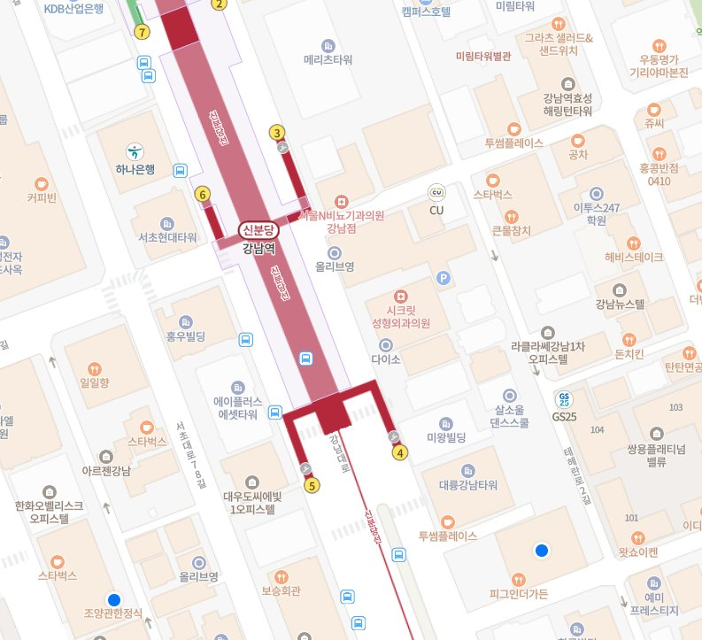
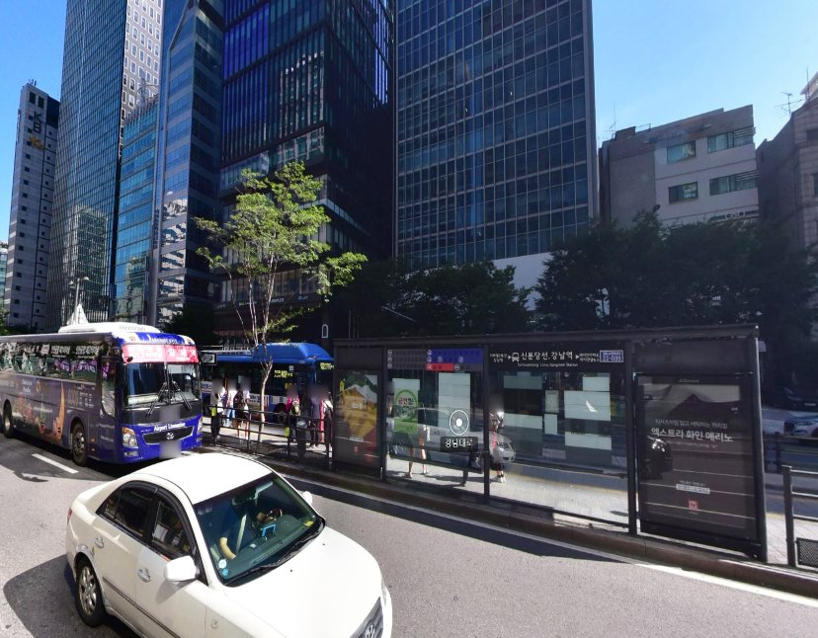

양재역 1번 출구 전방 100m 수협은행 앞 8:07 (텔레칩스, 교촌 버스)
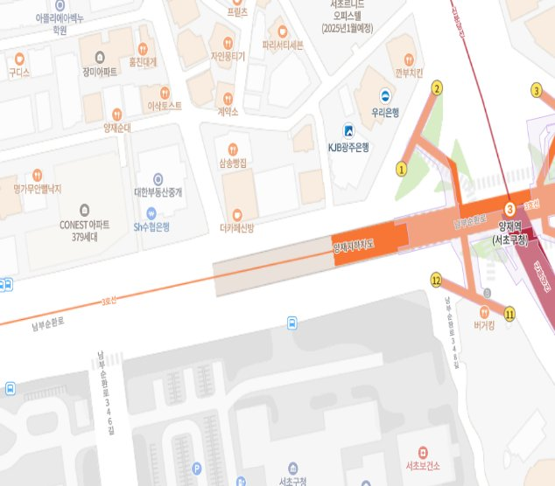
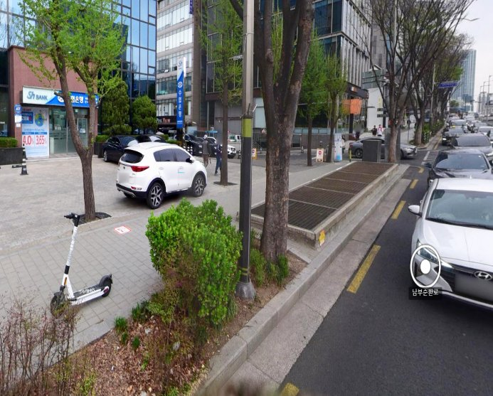

강남역 5번출구 8:20 (교촌 버스)
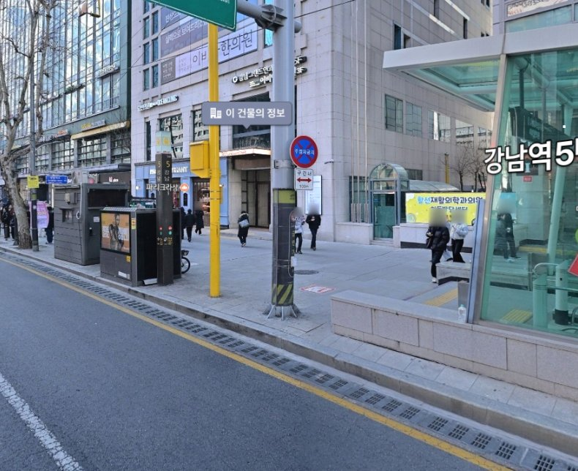

🚌 안양노선
광명역 아브뉴프랑 앞 버스정류장
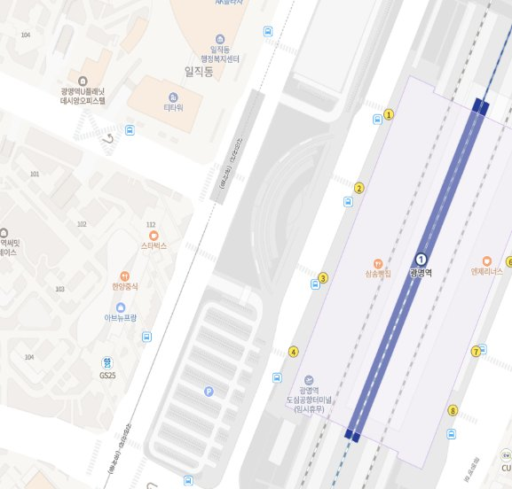
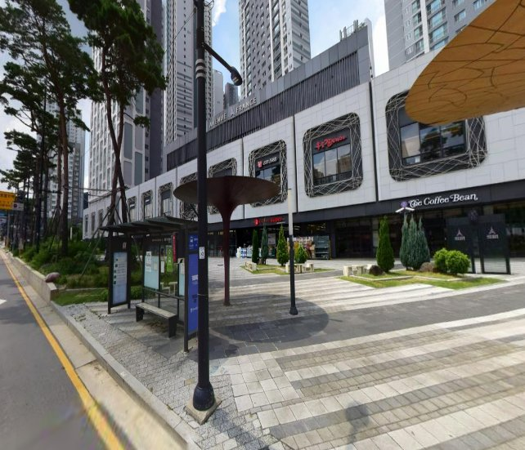

안양역 시계상자 앞
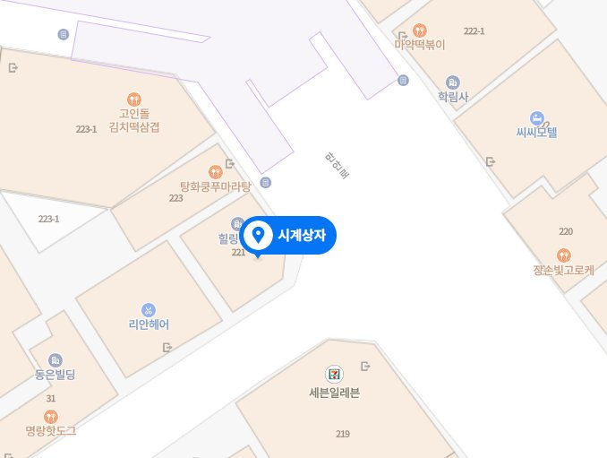
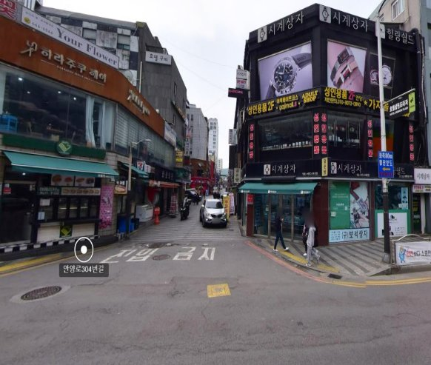


범계역 롯데백화점 앞 시외버스 정류장


인덕원역 3번 출구 버스정류장



🚌 오산노선
오산 교촌 본사



사계절 꽃농원 앞



오산시청 정문 앞



오산대역후문 버스정류장 (24322)




UN군초전기념관 (24406)


🚌 동탄노선
금호어울림, 계룡리슈빌 버스정류장 (55523)




한신더휴 버스정류장 (55489)



신안2차, 반도4차 버스정류장 (77102)




이주택지, 상록, 경남아파트 버스정류장 (77103)

대방디엠시티, 센트럴상록 (55308)



한미약품, 푸르지오 버스정류장 (55315)



예당고사거리 버스정류장 (55311)

